상품제안서
탁상용 LED무드등 초음파가습기 | 상품코드: F22684

 |  |  |  |  |  |  | 02-412-0044 | www.easy1.co.kr
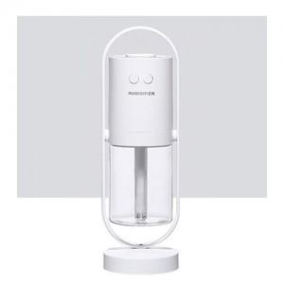

【상세/제작정보】 | 초음파가습기의 본적없는 도특한 매력적인 디자인

【인쇄/포장옵션】 | 레이저 / 포장지포장

【공급단가】 | 수량 | 100~ | 300~ | 500~ | 1,000~ | 3,000~
*VAT별도 | 단가 | 15,520원 | 14,950원 | 14,370원 | 13,800원 | 13,450원

【상품 URL】 | https://dev.easy1.co.kr:443/src/goods_detail.php?gdno=22684

